Opgave 4
Opgave 4
Opgave 4
 | Til højre ser du et diagram over det daglige vandforbrug for 1 person.
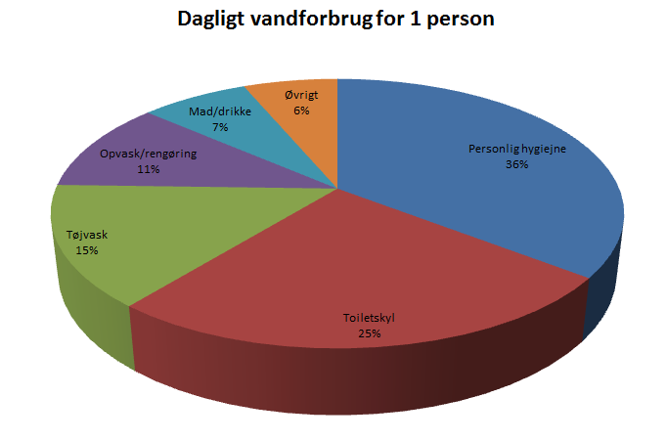
 | Personen bruger |  | 110 | liter.

a) | Opstil en oversigt over hvor mange liter personen bruger på de forskellige gøremål.

 | Personlig hygiejne |  | 39.6
 | Toiletskyl |  | 27.5
 | Tøjvask |  | 16.5
 | Opvask |  | 12.1
 | Mad/drikke |  | 7.7
 | Øvrigt |  | 6.6

b) | Hvor mange m³ bruger personen på et år? |  |  |  | 110L*365= | 40150 | L

 | 40150 | L | = | 40.15 | m3

c) | Hvad lyder vandregningen på, når en familie på 4 personer har et lignende forbrug pr. person, og prisen pr. m³ er 56 kr.?

 | 40,15m3*4= |  | 160.6 | m3
 | 160,6m3*56kr= |  | 8,993.60 kr.

 | Sv. Vandregningen for 4 persons forbrug er |  |  |  | 8,993.60 kr.

